Comparativa entre modelos
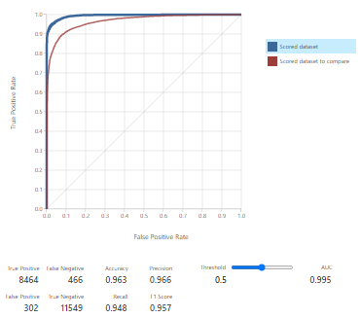
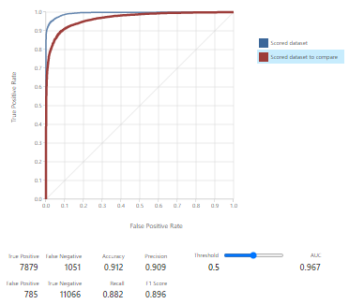
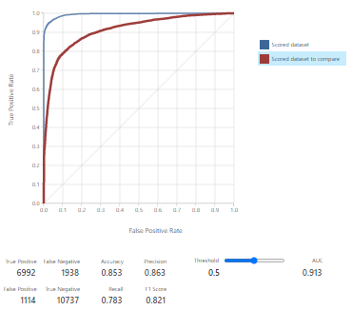
Modelo 1 |  | Modelo 2 |  |  | Modelo 3
True Positive | False Negative | True Positive | False Negative |  | True Positive | False Negative
8464 | 466 | 7879 | 1051 |  | 6992 | 1938
False Positive | True Negative | False Positive | True Negative |  | False Positive | True Negative
302 | 11549 | 785 | 11066 |  | 1114 | 10737
Accuracy | Precision | Accuracy | Precision |  | Accuracy | Precision
0.963 | 0.966 | 0.912 | 0.909 |  | 0.853 | 0.863
Recall | F1 Score | Recall | F1 Score |  | Recall | F1 Score
0.948 | 0.957 | 0.882 | 0.896 |  | 0.783 | 0.821

El mejor modelo, según la métrica definida, sería el modelo 1, dado que se acerca mas al 1 que estaría representando una exactitud absoluta en la predicción.
Esta "Accuracy" alta, se refleja también en la mayor cantidad de "True Positive" y "True Negative", así como también en contrapartida la menor cantidad de
"False Positive" y "False Negative".

Modelo 1 |  |  |  | Modelo 2 |  |  | Modelo 3

